상품제안서
가르시아 75 카본 300T 고밀도 자동 골프우산 | 상품코드: S46204

 |  |  |  |  |  |  | 02-713-8555 | www.synergygift.co.kr
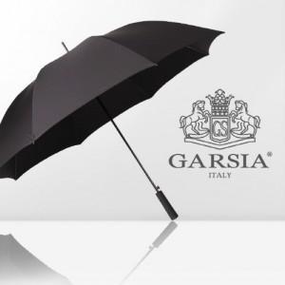

【상세/제작정보】

【인쇄/포장옵션】 | 실크, 원단실크1도 / 포장불가능

【공급단가】 | 수량 | 50~ | 100~ | 500~ | 1,000~ | 3,000~
*VAT별도 | 단가 | 24,700원 | 23,370원 | 22,230원 | 21,660원 | 21,460원

【상품 URL】 | https://www.synergygift.co.kr:443/src/goods_detail.php?gdno=46204

